treliça com solver
1
2
3
4
R1x= | 0.0 | 1) | 0.0 | = | 0.0
R1y= | 953.6 |  | 0.0 | = | 0.0
R2x= | 1200.0 | 2) | 0.0 | = | 0.0
R2y= | 146.4 |  | 0.0 | = | 0.0
Fa= | -292.8 | 3) | 0.0 | = | 0.0
Fb= | 707.1 |  | 0.0 | = | 0.0
Fc= | 1453.6 | 4) | 0.0 | = | 0.0
Fd= | -1348.6 |  | 0.0 | = | 0.0
Fe= | 953.6

correntes com solver
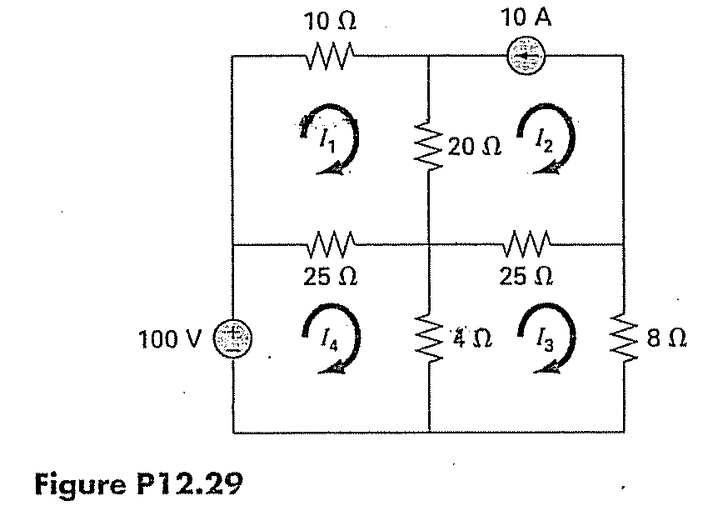
i1= | -4.1102542131
i2= | -10 | = | -10
i3= | -6.8694658669
i4= | -1.0425592688

 | 100 | = | 100
 | 100 | = | 100
 | -1.3386625142E-11 | = | 0

12.14
Forças orientadas para direita e para cima.
Nós começando no nó superior ( nó 1 e girando em sentido anti-horário )

Nó 1 x | F1.cos30 + F3.cos45 + 1200 - F5.cos45 = 0 |  |  | 0 | = | 0
Nó 1 y | F1.sen30 + F3.sen45 + F5.sen45 - 600 = 0 |  |  | 0 | = | 0
Nó 2 x | H1 + F1.cos30 + F2 = 0 |  |  | 0 | = | 0
Nó 2 y | F1.sen30 + V1 = 0 |  |  | 0 | = | 0
F1
F2
F3
F4
H1
V1
V2
F5
Nó 3 x | F2 + F4 + F3.cos 45 = 0 |  |  | 0 | = | 0
Nó 4 y | F3.sen45 -500 = 0 |  |  | 0 | = | 0
Nó 5 x | -F5.cos45 +F4 = 0 |  |  | 0 | = | 0
Nó 5 y | F5.sen45 + V2 = 0 |  |  | 0 | = | 0

F1 = | -1,171 | graus | rads
F2 = | -1,186 | 30 | 0.524
F3 = | 707 | 45 | 0.785
F4 = | 686
F5 = | 970
H1 = | 2,200
V1 = | 586
V2 = | -686

12.36
 |  |  |  |  | graus | radianos
 |  |  |  | alpha = | 45 | 0.785 | m1 = | 15 | kg
Se o angulo com o solo é Alpha |  |  |  | g = | 9.8 | m/s2 | m2 = | 10 | kg
o angulo da carga com a normal é 90-Alpha |  |  |  | u1 = | 0.8 |  | m3 = | 8 | kg
 |  |  |  | u2 = | 0.2 |  | m4 = | 5 | kg
 |  |  |  | Fc1 = | 20.79 | N
Para determinar o sentido da força de atrito : |  |  |  | Fc2 = | 34.65 | N
Considerando as cargas unidas : |  |  |  | Fc3 = | -43.75 | N
25*g*sen(45o) = | 173.2 | N | (descida)
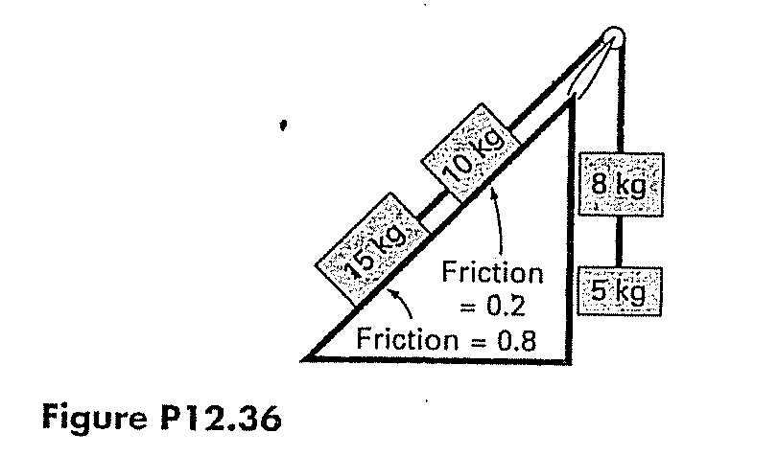
13*g = | 127.4 | N | (subida)
( Ou seja, as cargas tendem a descer )

m1*g*sen(alpha) - m1*g*cos(alpha)*u1 -Fc1 = 0 |  |  |  | 0.0 | = | 0
m2*g*sen(alpha) + Fc1 - m2*g*cos(alpha)*u2 - Fc2 = 0 |  |  |  | 0.0 | = | 0
Fc2 - m3*g - Fc3 = 0 |  |  |  | 0.0 | = | 0
m4*g - Fc3 = 0 |  |  |  | 92.8 | = | 0

20.5
Conc.O2 x Temp
 | Clc
T | 0 | 10 | 20 |  | b0= | 13.52
0 | 14.6 | 12.9 | 11.4 |  | b1= | -0.20
5 | 12.8 | 11.3 | 10.3 |  | b2= | -0.10
10 | 11.3 | 10.1 | 8.96
15 | 10.1 | 9.03 | 8.08
20 | 9.09 | 8.17 | 7.35 |  |  | Equação de Regressão :
25 | 8.26 | 7.46 | 6.73 |  | O2c = | b0 + b1*T + b2*Clc
30 | 7.56 | 6.85 | 6.20
 |  |  |  |  |  | 1.00
 | Clc |  |  |  | T = | 17.00
T | 0 | 10 | 20 |  | Clc = | 5.00
0 | 13.522138788 | 12.472858899 | 11.42357901 | RESPOSTA = | O2c = | 9.58
5 | 12.515948065 | 11.466668176 | 10.417388287
Conc.O2 x Clc
10 | 11.509757342 | 10.460477453 | 9.4111975633
15 | 10.503566618 | 9.4542867292 | 8.40500684
20 | 9.4973758951 | 8.4480960059 | 7.3988161167
25 | 8.4911851718 | 7.4419052826 | 6.3926253933
30 | 7.4849944484 | 6.4357145592 | 5.39

 |  | Soma Quadr.Dif = | 3.5

